B26_1
durchschnittliche Steigerungsrate
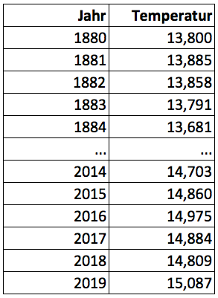
G = (g1 * g 2 * ...* gT) 1/T = ( IT / I0 ) 1/T

T = | 139 |  | Anzahl der Steigerungsraten
I0 = | 13.800 |  | Anfangswert
I139 = | 15.087 |  | Endwert

 |  | G = ( IT / I0 ) 1/T = | 1.00064

Þ | durchschnittliche Steigerungsrate |  |  | 0.06%

Zwischenergebnisse
T | 139
I0 | 13.800
I139 | 15.087
G | 1.00064
durchschn. Steigerungsrate | 0.06%

